캠핑장 대여 프로젝트
 | 1. 요구사항 정의서

 | 문) 캠핑장비 대여 프로그램 작성

 | 나와 남편이 캠핑장비를 대여 하려고 한다.
 | 캠핑의자-10000원, 텐트-50000원, 파라솔-15000원을 대여했다.
 | 대여기간은 5일이면 기본 금액이고, 10일이면 20% 더 내야 한다고 한다.
 | 집 주소와 전화번호를 입력했더니 퀵으로 배송이 왔다.
 | 결재는 카드와 현금입금이 있었는데 카드로 했다.

 | 사장 입장 업무처리
 | 아침에 갔다니
 | A사람이 캠핑의자-10000원, 텐트-50000원, 파라솔-15000원을 대여한다고 의뢰가 왔다
 | 그런데 파라솔 이미 다른 곳에 대여가 되어서 대여할 수 없다.
 | 의뢰인에 전화해서 캠핑의자랑 텐트 빌려 주었다.
 | 금액은 계좌이체로 받았다.
 | 대여기간과 연체에 대해 소개해 주었다.
 | 잘 반납됐어서 정리해 두었다.

 | 2. 개념설계(엔티티 도출)
 |  |  |  |  |  |  |  |  |  | 10시 35분까지 쉬기
 | 엔티티 | 속성
 | 캠핑장비 | 장비코드 | 품명 |  | 가격 | 개수

 | 대여 | 대여코드 | 장비코드 |  | 고객아이디 | 대여일 | 대여금액

 | 반납 | 반납코드 | 대여코드 |  | 반납일 | 연체금액

 | 고객 | 고객Id | 이름 |  | 전화번호 | 주소
대여코드
장비코드
고객아이디
대여일
대여
대여금액
장비코드
품명
가격
캠핑장비
개수
고객아이디
이름
전화번호
주소
고객
 |  |  |  |  | 1 |  |  |  | 1 |  | n |  | 1 | 1

 |  |  |  |  | 1 |  |  |  |  |  |  |  | 1

반납코드
대여코드
반납일
반납
연체금액
 |  |  |  |  |  |  |  |  | 1

 | 3. 논리적 설계단계
 |  |  |  |  |  |  |  |  |  |  | 부모엔티티 선택하는 순서
 | 캠핑장비 |  |  |  | 대여 |  |  | 고객 |  |  | 사람
품명
가격
갯수
장비코드(PK)
대여일
대여금액
대여코드(PK)
장비코드(FK)
고객아이디(FK)
이름
전화번호
주소
고객아이디(PK)
 |  |  |  |  |  |  |  |  |  |  | 사물
 |  |  |  |  |  |  |  |  |  |  | 관계 | 외래키

 |  |  |  |  | 반납
반납일
연체금액
반납코드(PK)
대여코드(FK)

 | 12시 50분까지 각 프로젝트에 개념설계, 논리설계 해보세요

 | 4. 물리적 설계 |  |  |  | 10,000,000
 | 테이블 기술서

테이블명 |  | campingEqu(캠핑장비) |  | Table기술서 |  | 작성일 | 2023-03-28 | Page /
System |  | 캠핑장비대여프로젝트 |  |  |  | 작성자 | 각자이름
테이블설명 |  |  | 캠핑장비
No | Attribute |  | Data Type | NN | Ky | Default | Description
1 | equiCode |  | varchar2(10) | y | Pk |  | 장비코드
2 | itemName |  | varchar2(30) | y |  |  | 품명
3 | price |  | number(8) |  |  |  | 가격
4 | count |  | number(4) |  |  |  | 개수 |  |  |  | 중간신호 해주세요
5 |  |  |  |  |  |  |  |  |  |  | 2시 40분까지
6
7
8
9
10
비고

테이블명 |  | 고객 |  | Table기술서 |  | 작성일 | 2023-03-28 | Page /
System |  | 캠핑장비대여프로젝트 |  |  |  | 작성자 | 각자이름
테이블설명 |  |  | 캠핑장비 대여할 고객
No | Attribute |  | Data Type | NN | Ky | Default | Description
1 | customId |  | varchar2(10) | y | Pk |  | 고객아이디
2 | name |  | varchar2(30) | y |  |  | 이름
3 | phone |  | varchar2(20) | y |  |  | 전화번호
4 | address |  | varchar2(50) |  |  |  | 주소
5
6
7
8
9
10
비고

테이블명 |  | lent(대여) |  | Table기술서 |  | 작성일 | 2023-03-28 | Page /
System |  | 캠핑장비대여프로젝트 |  |  |  | 작성자 | 각자이름
테이블설명 |  |  | 고객이 캠핑장비를 대여할 때 사용함
No | Attribute |  | Data Type | NN | Ky | Default | Description
1 | lentId |  | varchar2(10) | y | PK |  | 대여코드
2 | equiCode |  | varchar2(10) | y | FK |  | 장비코드
3 | customId |  | varchar2(10) | y | Fk |  | 고객아이디
4 | lentDate |  | date | y |  |  | 대여일
5 | lentAmount |  | number(8) |  |  |  | 대여금액
6
7
8
9
10
비고

테이블명 |  | return(반납) |  | Table기술서 |  | 작성일 | 2023-03-28 | Page /
System |  | 캠핑장비대여프로젝트 |  |  |  | 작성자 | 각자이름
테이블설명 |  |  | 고객이 캠핑장비를 반납할 때 사용함
No | Attribute |  | Data Type | NN | Ky | Default | Description
1 | returnId |  | varchar2(10) | y | PK |  | 반납코드
2 | lentId |  | varchar2(10) | y | FK |  | 대여코드
3 | returnDate |  | date | y |  |  | 반납일
4 | overdueAmount |  | number(8) | y |  |  | 연체금액
5
6
7
8
9
10
비고

은행 업무관리 프로젝트
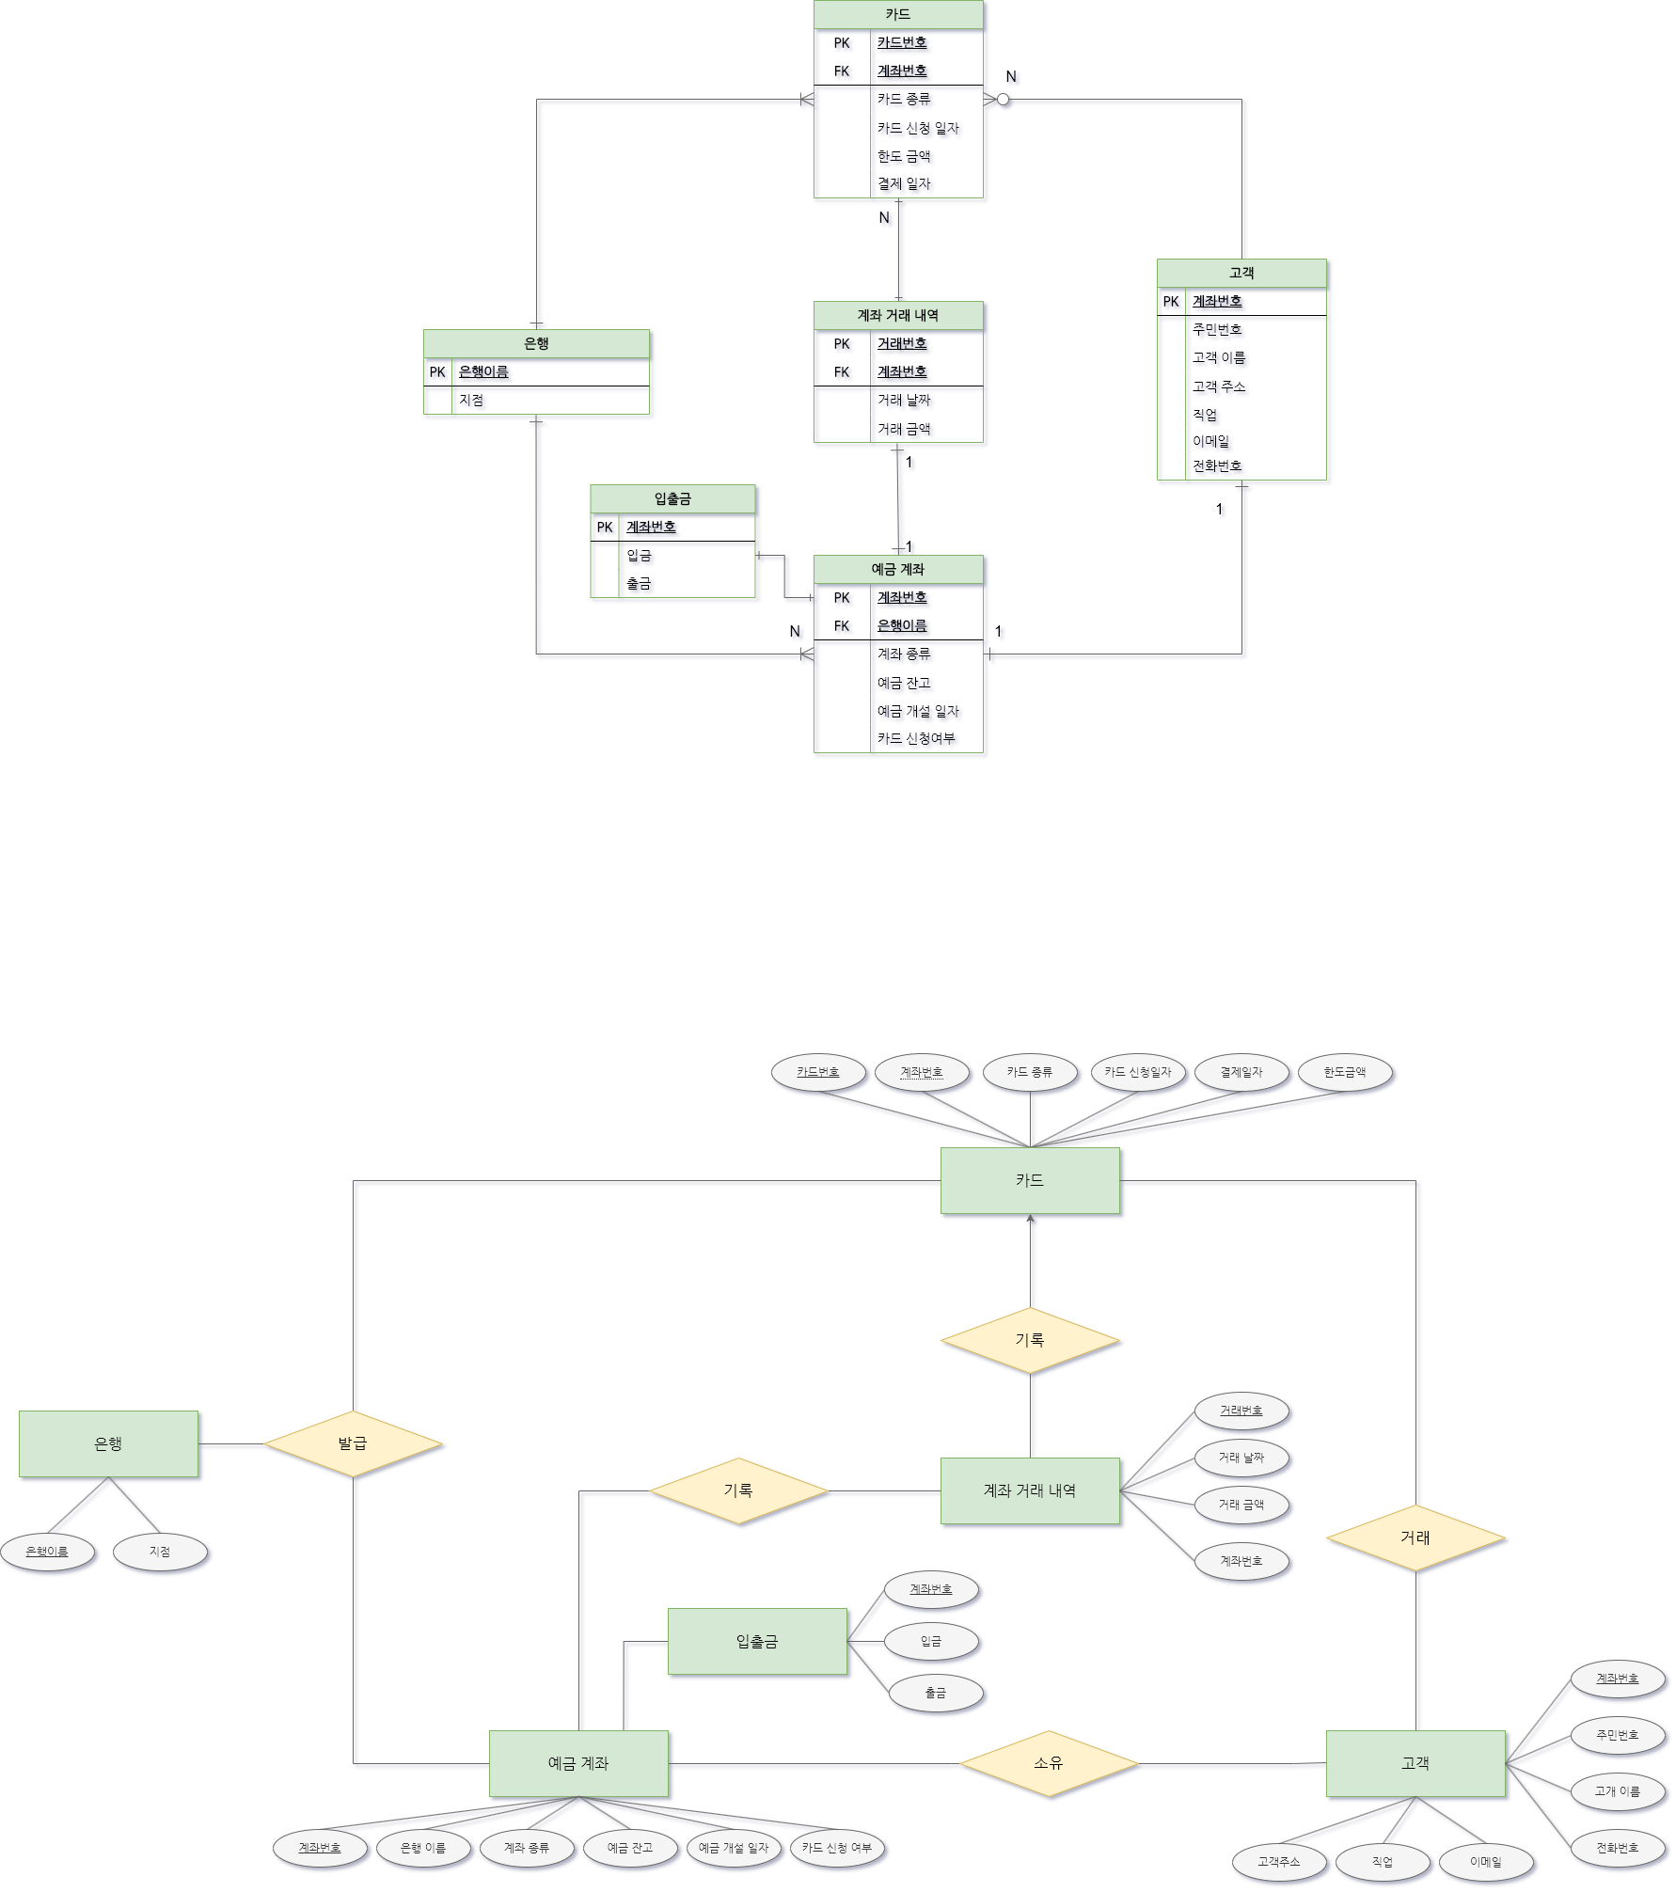
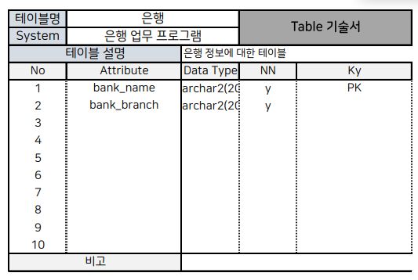
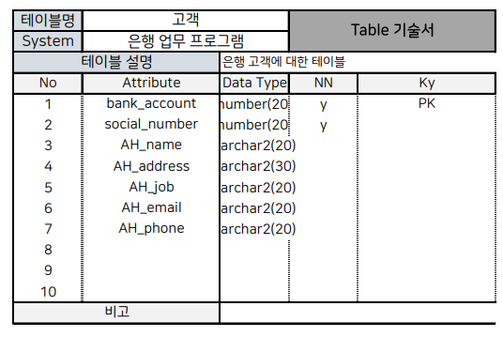
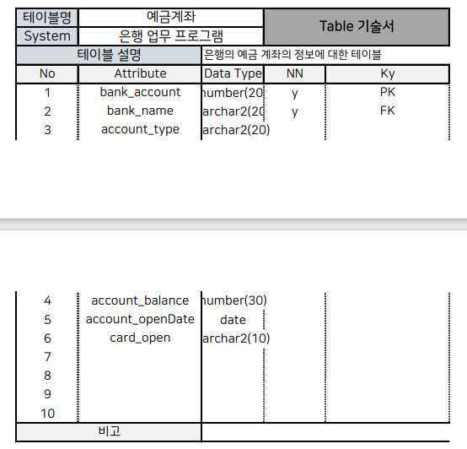
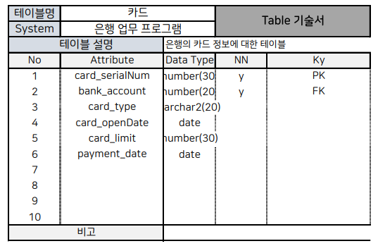
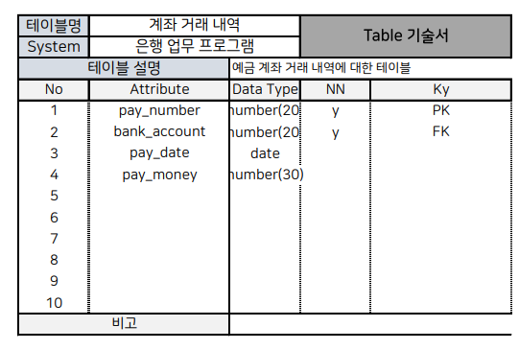
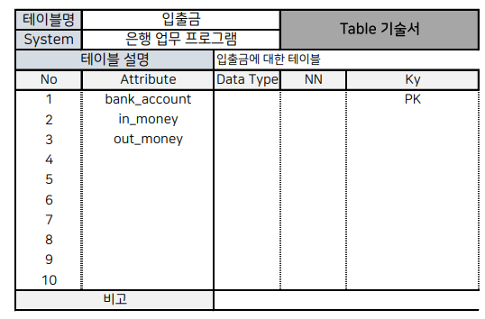
1. 요구사항

은행 업무관리
​
은행은 지점별로 기본적인 은행업무를 수행한다.
고객은 통장을 가지고 입출금이나 카드 서비스등을 이용하고 직원은 고객 업무를 도와 은행 내부 업무를 수행한다.
은행은 고객과 내부 직원의 원할한 업무를 위해 데이터베이스를 구축하고자 한다.
​
요구사항
​
0 예금계좌는 고객의 통장을 관리하기 위한 개체다
0 예금계좌 거래내역은 각 예금계좌에 대한 입출급 내역을 관리하기 위한 개체다.
0 하나의 입금이나 출금 내역은 반드시 거래건별로 날짜와 함께 계좌에 남긴다.
​
0 은행은 예금및 카드 서비스를 고객에게 제공한다.
0 고객은 고객주민번호를 부여하여 식별하며 고객명, 고객주소, 고객생년월일, 고객이메일, 고객전화번호, 고객직업등의 정보를 가진다.
0 카드(업무)는 고유의 카드ID를 부여하여 식별하며 카드신청일자, 카드한도금액, 카드결재일자, 카드종류, 고객주민번호, 예금계좌ID 정보를 가진다.
0 예금계좌는 예금계좌ID를 부여하여 식별하며 예금계좌종류, 예금잔고, 카드신청여부, 예금개설일자, 예금자이름, 전화번호, 이메일, 고객주민번호 정보를 포함한다.
0 예금계좌 거래내역은 예금계좌ID, 입출금날짜, 거래번호를 부여하여 식별하며 예금구분, 예금내용, 거래금액, 예금잔고 정보를 가진다.

예금 구분은 적금, 입출금통장이라고 생각하면 될 것 같아요.

선생님 카페에 데이터베이스쪽 1902에 ERD 가 있습니다

